1
 |  | Отчёт OTDR

 |  | Параметры
Начало: Пионерская 14 |  |  | Конец: АТС Светлый 1 4
Кабель: тип кабеля |  |  | Волокно: 19
Диапазон: 10.267 км |  |  | Импульс: 30 нс
Длина волны: 1550.0 nm |  |  | Коэф. преломления: 1.460000
Порог потерь: 0.100 дБ |  |  | Порог отражения: -65.535 dB
Дата |  |  | Файл: Пионерская 14 [1] - АТС Светлый 1 4 [19].SOR
OTDR: AQ1000 S/N: C3UC07069F
Модуль: MODEL_H00_0 S/N:
Заказчик: ПАО "Ростелеком
Подрядчик: АО "ТКТ-Строй

 |  | Результат измерений
Длина волокна: 3.334 км |  |  |  | Полные потери: 0.921 дБ
Затухание: 0.276 дБ/км

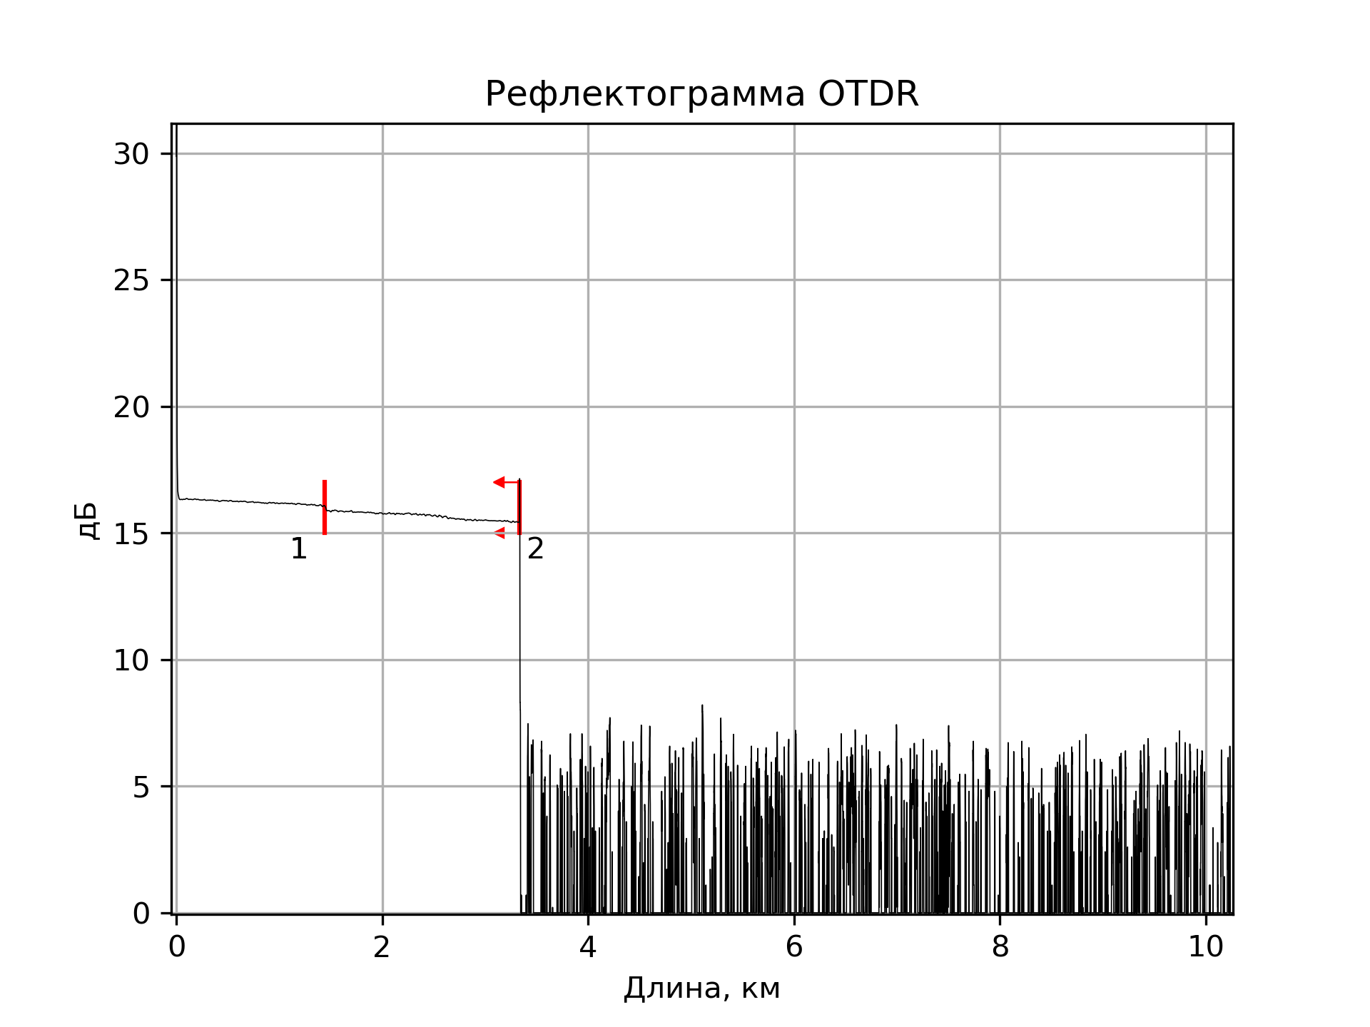

 |  | Таблица событий
№ | Тип | Дистанция | Потери, дБ | Отражение, дБ | Затухание, дБ/км
1 | Потери | 1.442 | 0.164 | --- | 0.182
2 | Конец | 3.334 | --- | -66.471 | 0.265

